이동
이동 시스템

 | 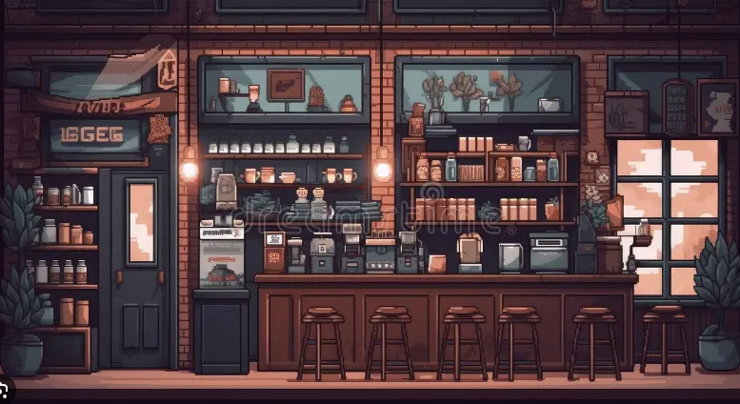

캐릭터

플레이어 스폰 좌표

 | ∙ 플레이어는 게임에 입장할 때마다 찻집에서 시작한다. ∙ 찻집 리스폰 좌표(X,Y) -> 미정, 맵 리소스가 완성되면 확정할 예정 ∙ 찻집이 아닌 다른 맵에 있는 상태에서 게임에 재입장을 하면 찻집의 리스폰 좌표에서 출력 ∙ 플레이어의 이동반경은 좌, 우, 위이다. ∙ 플레이어는 키보드 방향키 '<-' 를 한 번 눌렀을 때 좌측으로 이동한다 ∙ 플레이어가 '<-'를 길게 누르면 해당 방향키에서 손을 땔때까지 좌측으로 이동한다 ∙ 플레이어가 좌측으로 이동하면 플레이어의 좌측 리소스와 좌측 애니메이션을 출력한다. ∙ 플레이어의 좌측 리소스와 애니메이션은 'DB' 페이지 참고 ∙ 플레이어는 키보드 방향키 '->' 를 한 번 눌렀을 때 우측으로 이동한다 ∙ 플레이어가 '->'를 길게 누르면 해당 방향키에서 손을 땔때까지 우측으로 이동한다 ∙ 플레이어가 우측으로 이동하면 플레이어의 우측 리소스와 우측 애니메이션을 출력한다. ∙ 플레이어의 우측 리소스와 애니메이션은 'DB' 페이지 참고 ∙ 플레이어의 이동속도의 디폴트 값은 1로 설정 ∙ 플레이어의 이동속도 설정 값을 Inspector에 추가 . ∙ 플레이어가 키보드 방향키 위나 아래를 눌렀을 때 아무런 변화가 없다.

점프
점프 시스템

캐릭터

캐릭터
캐릭터

 | ∙ 플레이어는 키보드 Spacebar(스페이스 바)를 눌렀을 때 점프를 한다. ∙ 점프하는 경로에 발판이 있다면, 발판을 통과한 다음 발판에 착지한다. ∙ 플레이어가 좌 우로 이동중에 점프했을 때도 발판을 통과한 다음에 착지한다. ∙ 플레이어가 점프를 할 때 플레이어의 점프 애니메이션을 출력한다. ∙ 플레이어의 점프 애니메이션은 'DB' 페이지 참고 ∙ 플레이어가 스페이스 바를 여러번 눌러도 지면에 닿기 전에는 점프를 할 수 없다. -> 이단 점프는 없음 ∙ 플레이어의 점프 높이의 디폴트 값은 1로 설정 ∙ 플레이어의 점프 높이 설정 값을 Inspector에 추가 ∙ 플레이어가 '<-'를 누른 상태에서 스페이스 바를 누르면 좌측 대각선으로 점프 한다 ∙ 플레이어가 '->'를 누른 상태에서 스페이스 바를 누르면 우측 대각선으로 점프 한다.

카메라
카메라 시스템

카메라

캐릭터
캐릭터

 | ∙ 카메라는 유저를 중심으로 두고 이동한다 ∙ 유저가 이동하는 방향에 맞춰 같이 이동한다 ∙ 카메라의 크기는 미정 ∙ 카메라는 맵 밖을 벗어나지 않는다. ∙ 카메라가 맵 끝에 닿았을 때 플레이어가 움직여도 카메라는 움직이지 않는다. ∙ 유저가 점프를 할 때, 유저를 중심으로 카메라도 같이 이동한다 ∙ 카메라가 맵 끝에 닿았을 때 플레이어가 점프를 하면 카메라의 Y 축만 이동한다.

맵 이동
맵 이동 시스템

 | 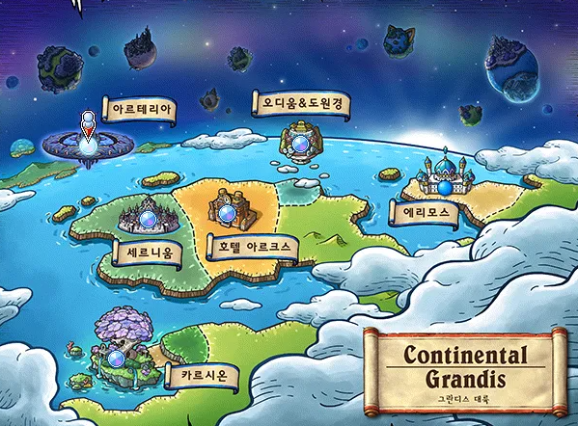

 | ∙ 플레이어는 맵 GUI를 통해 맵을 이동할 수 있다. ∙ 플레이어가 찻집 밖 포탈에 다가가면 맵 GUI 출력 [포탈 위로 이동] - [맵 GUI 출력] - [맵 클릭] - [해당 맵 씬 출력] - [해당 맵 스폰 장소에 캐릭터 출력] ∙ 플레이어가 포탈위치로부터 움직이거나 키보드 ESC를 누르면 GUI 소거 ∙ GUI가 출력이 되고 마우스 클릭으로 맵 이동이 가능 ∙ 맵을 마우스로 클릭하면 GUI가 소거되고 메인 씬이 해당 맵으로 출력되고 플레이어는 해당 맵의 스폰 장소로 이동이 된다. ∙ 맵의 포탈에 다가가면 또 다시 GUI 출력이 되고 플레이어는 이동할 수 있음 ∙ 맵을 클릭할 때, 현재 플레이어가 있는 맵은 클릭해도 아무런 변화가 없음 ∙ 맵을 이동할 때, 화면이 암전이 되고 이동한 맵의 메인씬이 출력

